采购需求
富顺县中医医院2024年家具采购需求
序号 | 名称 | 产品图例 | 规格 | 参数 | 单位 | 预计数量
1 | 档案柜 |  | 1850*860*400 | 1.冷轧钢板的抗拉强度275～410MPa，断后伸长率≥24%；冷轧钢板的涂层和履面层中的铅、镉、铬、汞等可溶性重金属检测合格；冷轧钢板的金属喷漆（塑）涂层硬度≧5H，金属喷漆（塑）涂层附着力不低于1级，500h中性盐雾试验不低于10级，符合GB/T 3325-2017及GB/T 13237-2013标准、GB/T 232-2010 和GB/T 228.1-2010 标准。供应商中标后提供本项目挂网之前的国家认可的检测机构出具的《冷轧钢板》检验报告，检验内容必须完全响应本条款技术参数，检验报告封面带可现场查验的真伪的二维码及CMA标识。 2.采用优质塑粉涂料，杯突为8.2mm，耐碱、耐酸、耐湿热、耐老化、耐腐蚀，可溶性铅、镉、铬、汞等重金属含量检测合格，金属喷漆（塑）涂层硬度为6H，金属喷漆（塑）涂层附着力为0级，符合HG/T 2006-2006标准要求，供应商中标后提供本项目挂网之前的国家认可的检测机构出具的《塑粉》检验报告，检验内容必须完全响应本条款技术参数，检验报告封面带可现场查验的真伪的二维码及CMA标识。 3.钢制文件柜结构安全、拉门垂直加载试验、结构和底架强度试验、搁板支承件强度试验、搁板弯曲试验均需检测合格、邻边垂直度≤2mm,着地平稳性≤0.3mm,金属喷漆（塑）涂层/附着力为0级，符合GB/T 3325-2017标准。 4、供应商中标后提供本项目挂网之前的国家认可的检测机构出具的《钢制文件柜》型式检验报告，封面带可供手机扫描验证的二维码及MAC标志，同时检验报告必须含有技术说明（9）的全部技术条件并且完全满足，否则做废标处理。 | 个 | 56
2 | 钢制 文件柜 |  | 1850*860*400 |  | 个 | 40
3 | 保险柜 | 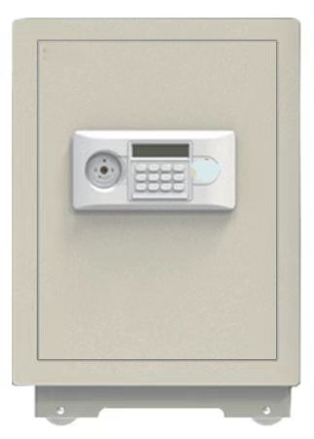 | L390*W330*H450 | 1.冷轧钢板的抗拉强度275～410MPa，断后伸长率≥24%；冷轧钢板的涂层和履面层中的铅、镉、铬、汞等可溶性重金属检测合格；冷轧钢板的金属喷漆（塑）涂层硬度≧5H，金属喷漆（塑）涂层附着力不低于1级，500h中性盐雾试验不低于10级，符合GB/T 3325-2017及GB/T 13237-2013标准、GB/T 232-2010 和GB/T 228.1-2010 标准。供应商中标后提供本项目挂网之前的国家认可的检测机构出具的《冷轧钢板》检验报告，检验内容必须完全响应本条款技术参数，检验报告封面带可现场查验的真伪的二维码及CMA标识。 2.采用优质塑粉涂料，杯突为8.2mm，耐碱、耐酸、耐湿热、耐老化、耐腐蚀，可溶性铅、镉、铬、汞等重金属含量检测合格，金属喷漆（塑）涂层硬度为6H，金属喷漆（塑）涂层附着力为0级，符合HG/T 2006-2006标准要求，供应商中标后提供本项目挂网之前的国家认可的检测机构出具的《塑粉》检验报告，检验内容必须完全响应本条款技术参数，检验报告封面带可现场查验的真伪的二维码及CMA标识。 | 个 | 1
4 | 候诊排椅 | 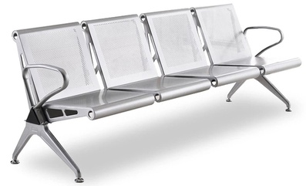 | 四人位 2300*680*780 | 1.座板与靠背采用整体结构，用2.0mm冷轧钢板，经数控冲网加工整体弯制成型，表面高温彩色喷塑处理，边部用实心扁圆钢管加强并装饰。 2.支架：采用1.5mm优质冷轧钢经模具压铸焊接成型，经酸洗防锈处理后表面静电喷涂专用金属漆 3.横梁采用1.8MM加厚三角型钢管一次拉伸成型，经过多次酸洗处理后静电喷涂空调户外漆粉。 4.扶手、脚架：采用优质铝合金经模具压铸成型。 | 组 | 55
注：实际采购数量以最终招标数量为准

